상품제안서
폴라베어스 메모잇 | 상품코드: F05622

 |  |  |  |  |  |  | 02-412-0044 | www.easy1.co.kr
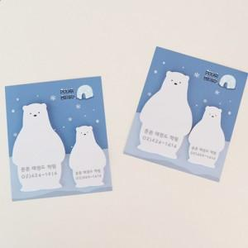 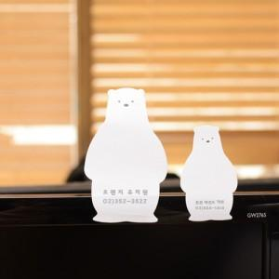 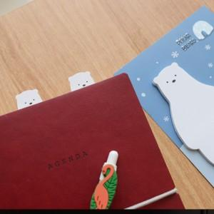

【상세/제작정보】

【인쇄/포장옵션】 | 풀칼라 / OPP(비닐)

【공급단가】 | 수량 | 1,000~ | 2,000~ | 3,000~ | 5,000~ | 10,000~
*VAT별도 | 20매 | 820원 | 790원 | 760원 | 730원 | 700원
 | 30매 | 980원 | 940원 | 910원 | 870원 | 840원
 | 50매 | 1,190원 | 1,140원 | 1,100원 | 1,060원 | 1,020원

【상품 URL】 | https://dev.easy1.co.kr:443/src/goods_detail.php?gdno=5622

